Sheet1
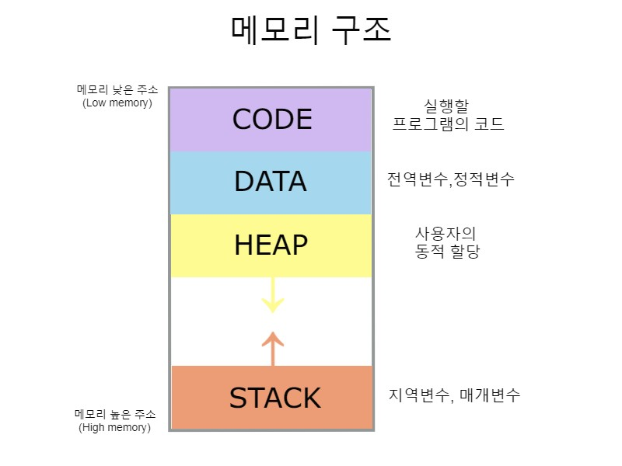
변수
variable
데이터가 저장되는 곳

var | 이걸 이용해서 변수를 저장 3개가 차이 점이 있어
let
const

let a =0 | a라는 변수에는 0이라는 값이 할당되어있다
#NAME? | a느느 우리가 짓는 이름

스크립트는 해드와 해드 사이 아니면 바디와 바디 사이에 적어도 됨

ctrl-shift-p
누르고 터미널 클리어
npm install -g nodemon

